Defect
Defect ID | Defect title | Assigned to | State | Priority (1,2,3) | Severity (1,2,3,4) | Occurrences | Detail | Attached | Reproduce steps | Type | Related Testcase ID
WM_DF_UI01 | Kiểm tra hiện hữu của logo và "Mikrokosmos" trên title website. |  |  | 1 | 1 | Không hiển thị logo | Không hiển thị được logo trên title website |  | Kiểm tra hiện hữu của logo và "Mikrokosmos" trên title website. |  | WM_TC_UI02
WM_DF_UI02 | Kiểm tra hiển thị của header và hình ảnh profile. |  |  |  |  | Không hiển thị ảnh trong profile | Không hiển thị ảnh trong profile | 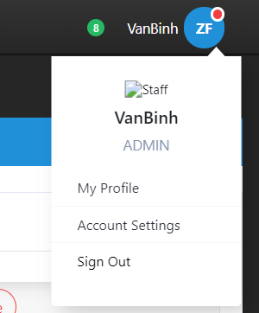 | Kiểm tra hiển thị của header và hình ảnh profile. |  | WM_TC_UI02
WM_DF_UI03 | Kiểm tra nội dung menu và hiển thị. |  |  |  |  | Lỗi hiển thị ở submenu | Submenu không tự động ẩn và trùng lên nhau | 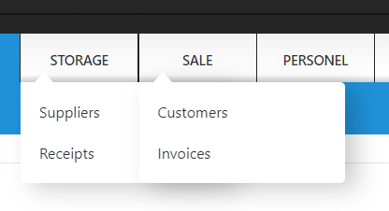 | 1. Click vào Sale hiển thị các submenu trong Sale. 2. Click vào Storage. |  | WM_TC_UI02
WM_DF_UI04 | Kiểm tra đối sánh trang truy cập với đường dẫn. |  |  |  |  | Hiển thị sai đường dẫn | Đường dẫn hiển thị không tương ứng với trang truy cập. |  | 1. Click vào trang truy cập.(vd: Click vào Personel trên menu, chọn Depart) 2.Đối sánh đường dẫn hiển thị trên table với menu, và trang truy cập.(vd:Personel/Depart => Products/Depart.) |  | WM_TC_UI08
WM_DF_UI05 | Kiểm tra bắt lỗi của textbox. |  |  |  |  | Không bắt được các trường hợp nhập lỗi. | Không bắt được các trường hợp nhập: Blank, lenghth, ký tự đặc biệt. |  | 1. Nhập các trường hợp sau vào textbox: Blank, null, max, lenghth, ký tự đặc biệt, số âm. 2. Kiểm tra bắt lỗi của textbox. |  | WM_TC_UI09
WM_DF_UI06 | Đối sánh quyền truy cập của tài khoản và các chức năng. |  |  |  |  | Không có chức năng sửa, xóa | Chức năng được sử dụng không tương ứng với vai trò và phòng ban của tài khoản đăng nhập: không có chức năng sửa, xóa. |  | 1. Đăng nhập tài khoản thuộc Depart 001 có vai trò là Admin.(Username: QuangHai/Password: 123) 2. Đối sánh quyền truy cập của tài khoản và các chức năng. |  | WM_TC_LG05
WM_DF_UI07 | Đối sánh quyền truy cập của tài khoản và các chức năng. |  |  |  |  | Có chức năng không tương ứng với tài khoản. | Chức năng được sử dụng không tương ứng với vai trò và phòng ban của tài khoản đăng nhập: Book, Customer, Invoice có chức năng sửa |  | 1. Đăng nhập tài khoản thuộc Depart 003 có vai trò là Admin.(Username: MinhTan/Password: 123) 2. Đối sánh quyền truy cập của tài khoản và các chức năng. |  | WM_TC_LG08
WM_DF_UI08 | Kiểm tra chức năng cập nhật |  |  |  |  | Cập nhật không thành công. | Không cập nhật được dữ liệu mới và hiển thị | 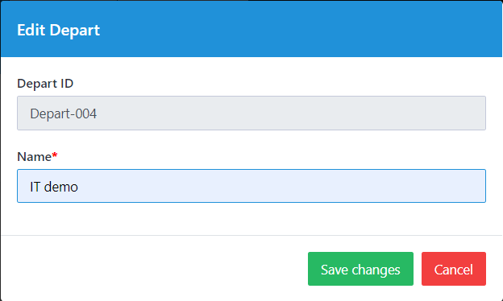 | 1. [Click Edit ] tại Depart-004 2. Xuất hiện form Edit Depart. 3. Sửa thông tin cần cập nhật Depart Name="IT" =>> "IT demo". 4. [Click Save changes] ở dưới form. |  | WM_TC_DP03
WM_DF_UI09
WM_DF_UI10
WM_DF_UI11

